Sheet1
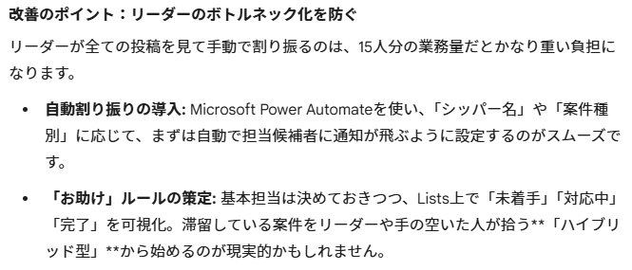
提案
仲介出荷サポート業務の可視化と標準化⇒組織的な対応力強化へ
課題
推進１課の業務が「属人化」しており、改善の余地（無駄な問い合わせ）がデータで見えていない
本来、ロジスティクスは「モノを最短・最適に届ける」仕事ですが、今の事務現場では「情報を右から左へ流すだけ」の作業が大きな割合を占めている
目的
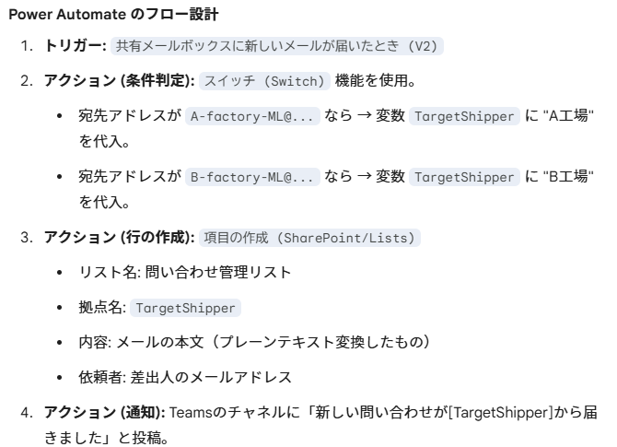
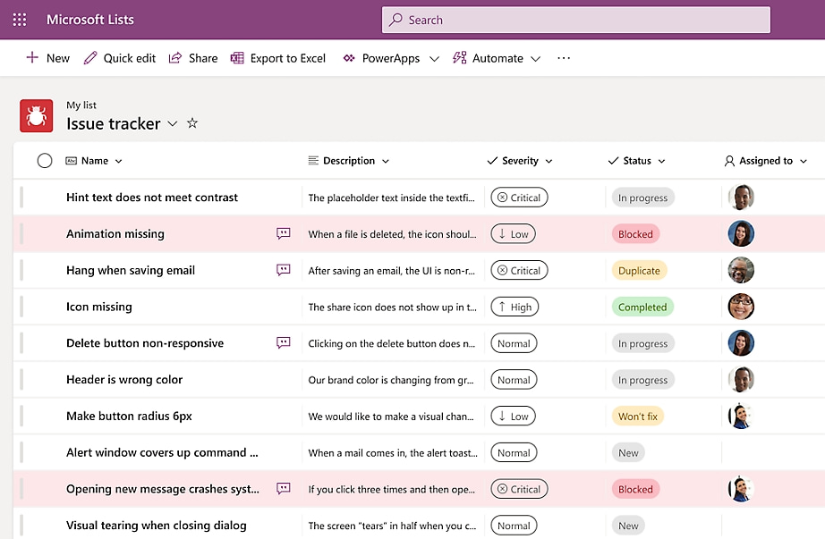
今後の「AIによる代替」を先回りし、自らその基盤（データの蓄積）を作る
「不要な問い合わせ」をデータで炙り出し、削減
※「人間が介在しなくても流れるはずの情報に、人間が張り付いている状態」

推進１課(仲介業務出荷サポート)の業務
・積み地積載スペース調整＜自動化検討＞
・出荷スケジュール調整＜自動化検討＞
・窓口業務（問い合わせ対応）＜自動化検討＞
・本船動静管理
・運賃交渉業務
１日のほとんどが、問い合わせの火消しで終わっている

提案内容 | Microsoft Lists設計案
問い合わせ管理のデジタル化（PA+Lists）＋「タスクプール制」の導入 | 列名（表示名） | データ型 | 目的・用途
※「1人1拠点」⇒「スキルのレベルに応じたタスクのプール制」へ変更 | 案件ID | 数値/自動 | 問い合わせごとの管理番号。
⇒今後要員削減(組織最適化)を見据えるならプール制への移行も検討必要か | シッパー（工場） | 選択 | どの海外工場からの案件か。
⇒リーダー確立、担当官の負荷ばらつき解消、業務の標準化進行が期待 | 問い合わせ種別 | 選択 | 「スペース調整」「スケジュール変更」「本船動静確認」など。
 | スキル難易度 | 選択 | 1（定型・簡単）〜 3（複雑・交渉必要）に分類。
 | 担当者 | ユーザー | リーダーが割り振る、または挙手制で選んだ担当者。
 | ステータス | 選択 | 未着手 / 対応中 / 保留 / 完了。
 | 問い合わせの必要性 | 選択 | 【重要】 必要 / 本来不要（マニュアル化で削減可能）
 | 削減に向けたメモ | 複数行テキスト | 「この情報は〇〇を見ればわかるはず」等の改善のヒント。
 | 対応時間（分） | 数値 | 実績時間を入れ、全体の工数を可視化。
仕組みのメリット
①データの資産化
メールだとブラックボックス化する「なぜ問い合わせが来たか」という理由が、Listsにカテゴリ別（スペース不足、書類不備など）で蓄積される
＞拠点別ボリューム分析: 「どの工場からの問い合わせが突出して多いか」
＞不要な問い合わせ分析：「Listsで分類した問い合わせの質（必要/本来不要）を可視化」
＞組織全体で今何が起きているかが把握可能に
将来のAI導入（FAQ自動応答など）の学習データにする
過去の対応履歴をナレッジ化
②負荷の平準化
「Aさんは暇そうだけどBさんはパニック」という状況をリーダーが調整可能になる

導入のスケジュール
・フェーズ1（準備期：1ヶ月）
Listsの作成と、一部の協力的なシッパー（または担当者数名）でのテスト運用
・フェーズ2（試行期：2ヶ月）
3〜5つの拠点を対象に、実際にListsでの案件管理・割り振りを開始
ここで「問い合わせの必要性」をチェックし、削減できそうなものをリストアップする
・フェーズ3（拡大期：3ヶ月目以降）
全拠点に展開。蓄積されたデータをもとに「問い合わせ削減マニュアル」などを作成し、実業務を減らしていく
「不要な問い合わせ」を特定し、業務の20%削減を目指す
⇒期待効果：業務遂行時間×0.2×時給

